СписокСчетовПоБлокам
УслБлок | Гл счет | Отбор, кроме видДеят=СС | Графа 20 (балансСт)_счет 50905 (в рекомендованной группировке счетов 4623-У отсутствует) добавлен для блоков ЦБ при переходе на таксономию 4.2 (исходя из определения: "Под балансовой стоимостью ЦБ понимается стоимость, определяемая как цена сделки по приобретению ценных бумаг и дополнительные издержки (затраты), прямо связанные с их приобретением", ранее (в таксономиях до 4.2) остатки по счету 50905 учитывались в классе Прочие активы при условии проставления счета в Нестандартных параметрах), при этом либо Владельцем либо Разделителем л/счета 50905 должна быть ЦБ, а реквизитом Категория ЦБ (ЕПС). Однако, возникли проблемы: на дату размещения Цб получали в остатках суммы предварительных затрат по сделкам Т+, хотя самого тела ЦБ там еще не было (юридически на балансе бумаги нет) и такие ЦБ в отчете не учитывались. Поэтому было принято решение (версия произвольного запроса 419 от 17.10.2022г.) вернуть счет 50905 в класс Прочие активы для проставления счета в Нестандартных параметрах. | Графа 21 (резерв) | Примечание
- | АКТИВЫ
_ | Касса организации
1 | 20202
_ | Денежные средства на расчетных счетах
2 | 20501 |  | 20501-20503 -20505+20507 | 20505 | сбор суммы начисл %( в гр 28) с 01.01.2022 со счета 20507, до 31.12.2021 со счета 20603
2 | 20502 |  | 20502-20504-20506+20508 | 20506 | сбор суммы начисл %( в гр 28) с 01.01.2022 со счета 20508, до 31.12.2021 со счета 20603
2_1 | 47901 | Владелец=Банковский счет отбор по Разделитель(Договор)/Вид расчетов=Банк либо Р/С УК (стр. 1 ББ) | 47901-47904 + 47911 | 47904 | признак ДУ=Да всегда, есть сбор суммы начисл %( в гр 28) с 01.01.2022 со счета 20507, до 31.12.2021 со счета 20603,) 47911_с 01.01.2024
_ | Депозиты
3 | 20601 | отбор 20603_Владелец≠20501_Владелец | 20601+20603-20605 +20607+20609-20611-20613-20615+20617-20619 | 20616
3 | 20602 |  | 20602+20604-20606+20608+20610-20612-20614-20616+20618-20620 | 20615
_ | Депозитные сертификаты
3_1 | 50413 | отбор ЦБ по полю "Общий тип ЦБ"=Депозитные сертификаты" в справочн ЦБ | 50413+50454-50455-50421 | 50421
3_1 | 50416 | отбор ЦБ по полю "Общий тип ЦБ"=Депозитные сертификаты" в справочн ЦБ | 50416+50460-50461-50424 | 50424
_ | Долговые ценные бумаги банков-нерезидентов
4 | 50109 |  | 50109-50127+50136+50160-50161+50905
4 | 50210 |  | 50210-50227+50236+50260-50261-50245+50905 | 50245
4 | 50310 |  | 50310+50360-50361-50325+50905 | 50325 | счет 503 отсутствует в 803-П
4 | 50416 | ОбщийТип <> ЗНАЧЕНИЕ(Справочник.уи_ОбщиеТипыЦенныхБумаг.ДепозитныеСертификаты) | 50416+50460-50461-50424+50905 | 50424
4 | 50118 | КлассификацияЭмитента = ЗНАЧЕНИЕ(Перечисление.ort_КлассификацияЭмитентов.БанкиНерезиденты) | 50118-50130+50139+50166-50167+50905
4 | 50218 | КлассификацияЭмитента = ЗНАЧЕНИЕ(Перечисление.ort_КлассификацияЭмитентов.БанкиНерезиденты) | 50218-50230+50239+50266-50267-50248+50905 | 50248
4 | 50318 | КлассификацияЭмитента = ЗНАЧЕНИЕ(Перечисление.ort_КлассификацияЭмитентов.БанкиНерезиденты) | 50318+50366-50367-50328+50905 | 50328 | счет 503 отсутствует в 803-П
4 | 50418 | КлассификацияЭмитента = ЗНАЧЕНИЕ(Перечисление.ort_КлассификацияЭмитентов.БанкиНерезиденты) | 50418+50464-50465-50426+50905 | 50426
_ | Долговые ценные бумаги иностранных государств
5 | 50108 |  | 50108-50126+50135+50158-50159+50905
5 | 50209 |  | 50209-50226+50235+50258-50259-50244+50905 | 50244
5 | 50309 |  | 50309+50358-50359-50324+50905 | 50324 | счет 503 отсутствует в 803-П
5 | 50415 |  | 50415+50458-50459-50423+50905 | 50423
5 | 50118 | в справочнике Контрагентов (Эмитентов) "Классификация Контрагента (ЕПС)= Иностранные государства" | 50118-50130+50139+50166-50167+50905
5 | 50218 | в справочнике Контрагентов (Эмитентов) "Классификация Контрагента (ЕПС)= Иностранные государства" | 50218-50230+50239+50266-50267-50248+50905 | 50248
5 | 50318 | в справочнике Контрагентов (Эмитентов) "Классификация Контрагента (ЕПС)= Иностранные государства" | 50318+50366-50367-50328+50905 | 50328 | счет 503 отсутствует в 803-П
5 | 50418 | в справочнике Контрагентов (Эмитентов) "Классификация Контрагента (ЕПС)= Иностранные государства" | 50418+50464-50465-50426+50905 | 50426
_ | Долговые ценные бумаги кредитных организаций
6 | 50106 |  | 50106-50124+50133+50154-50155+50905
6 | 50207 |  | 50207-50224+50233+50254-50255-50242+50905 | 50242
6 | 50307 |  | 50307+50354-50355-50322+50905 | 50322 | счет 503 отсутствует в 803-П
6 | 50413 | ОбщийТип <> ЗНАЧЕНИЕ(Справочник.уи_ОбщиеТипыЦенныхБумаг.ДепозитныеСертификаты) | 50413+50454-50455-50421+50905 | 50421
6 | 50118 | КлассификацияЭмитента = ЗНАЧЕНИЕ(Перечисление.ort_КлассификацияЭмитентов.КредитныеОрганизации) | 50118-50130+50139+50166-50167+50905
6 | 50218 | КлассификацияЭмитента = ЗНАЧЕНИЕ(Перечисление.ort_КлассификацияЭмитентов.КредитныеОрганизации) | 50218-50230+50239+50266-50267-50248+50905 | 50248
6 | 50318 | КлассификацияЭмитента = ЗНАЧЕНИЕ(Перечисление.ort_КлассификацияЭмитентов.КредитныеОрганизации) | 50318+50366-50367-50328+50905 | 50328 | счет 503 отсутствует в 803-П
6 | 50418 | КлассификацияЭмитента = ЗНАЧЕНИЕ(Перечисление.ort_КлассификацияЭмитентов.КредитныеОрганизации) | 50418+50464-50465-50426+50905 | 50426
_ | Долговые ценные бумаги прочих нерезидентов
7 | 50110 |  | 50110-50128+50137+50162-50163+50905
7 | 50211 |  | 50211-50228+50237+50262-50263-50246+50905 | 50246
7 | 50311 |  | 50311+50362-50363-50326+50905 | 50326 | счет 503 отсутствует в 803-П
7 | 50417 |  | 50417+50463-50464-50425+50905 | 50425
7 | 50118 | в справочнике Контрагентов (Эмитентов) "Классификация Контрагента (ЕПС)= Прочие нерезиденты " | 50118-50130+50139+50166-50167+50905
7 | 50218 | в справочнике Контрагентов (Эмитентов) "Классификация Контрагента (ЕПС)= Прочие нерезиденты " | 50218-50230+50239+50266-50267-50248+50905 | 50248
7 | 50318 | в справочнике Контрагентов (Эмитентов) "Классификация Контрагента (ЕПС)= Прочие нерезиденты " | 50318+50366-50367-50328+50905 | 50328 | счет 503 отсутствует в 803-П
7 | 50418 | в справочнике Контрагентов (Эмитентов) "Классификация Контрагента (ЕПС)= Прочие нерезиденты " | 50418+50464-50465-50426+50905 | 50426
...
 | Гл счет | Отбор, кроме видДеят=СС | Графа 20 (балансСт)_счет 50905 (в рекомендованной группировке счетов 4623-У отсутствует) добавлен для блоков ЦБ при переходе на таксономию 4.2 (исходя из определения: "Под балансовой стоимостью ЦБ понимается стоимость, определяемая как цена сделки по приобретению ценных бумаг и дополнительные издержки (затраты), прямо связанные с их приобретением", ранее (в таксономиях до 4.2) остатки по счету 50905 учитывались в классе Прочие активы при условии проставления счета в Нестандартных параметрах), при этом либо Владельцем либо Разделителем л/счета 50905 должна быть ЦБ, а реквизитом Категория ЦБ (ЕПС). Однако, возникли проблемы: на дату размещения Цб получали в остатках суммы предварительных затрат по сделкам Т+, хотя самого тела ЦБ там еще не было (юридически на балансе бумаги нет) и такие ЦБ в отчете не учитывались. Поэтому было принято решение (версия произвольного запроса 419 от 17.10.2022г.) вернуть счет 50905 в класс Прочие активы для проставления счета в Нестандартных параметрах. | Графа 21 (резерв) | Примечание
 | 60323 | Разделитель.Договор | 60323-60324 | 60324
 | 60332 | Разделитель.Договор | 60332-60324 | 60324 | счет 603.32 добавлен в "Расчеты с прочими дебиторами" согласно пункту 15 Протокола заседания методологической подгруппы НПФ Центра XBRL от 25.09.2020: "В отчетности по форме 0420256 остаток по счету 60332 «Расчеты с покупателями и клиентами» может быть отнесен к классу активов «Расчеты с прочими дебиторами»" (для пассивного 60331 «Расчеты с покупателями и клиентами» изначально есть одноименный класс обязательств (блок 43)__до данной рекомендации фонды счет 60332 ставили в нестандартные параметры по классу Прочие активы
 | 47902 |  | 47902-47905 | 47905 | признак ДУ=Да всегда есть, будет образовываться новая строка
 | Инвестиционное имущество
 | 619 |  | 61901+61902+61903+61904+61905+61906+61907+61908-61909-61910
 | 61911 | Если Владелец Номенклатура через галочку "это ОС" связь со Справочником ОС | 61911
 | Основные средства (кроме земли) (недвижимость) либо Основные средства (кроме земли) (транспорт)
 | 604 |  | 60401-61414
 | 60415 | если Владелец Номенклатура через галочку "это ОС" связь со Справочником ОС | 60415 |  | вложения
 | Земля
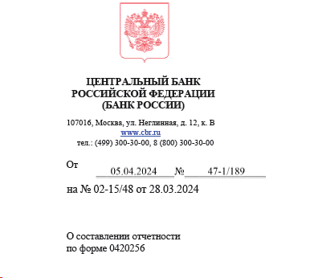
 | 60404 |  | 60404
 | Имущество, полученное в финансовую аренду (недвижимость) или Имущество, полученное в финансовую аренду (транспорт)
 | 608 | предусмотрен выход на данный актив через Владельца Основное средство и Владельца "Актив в форме права пользования" | 60804-60805-60806 |  | 60806 - об-ва фонда по договору аренды, в конце декабря 2019 был семинар Центробанка, где сказано - указание 4028-У в редакции от 5276-У 30.09.2019 используется при расчете СС НПФ, а форма 256 - отчет о составе портфеля СС (не является расчетом СС), поэтому 60806 как показывали в ПРОЧИХобязательствах так и продолжаем, НО дополнительную информацию о сумме такого обязательства и размере превышения суммы указанного обязательства фонда над стоимостью актива следует привести в пояснительной записке к отчетности (сайт ЦБ » http://www.cbr.ru/explan/kol_invest - смотри скрин рядом с блоком 50 (прочие Обяз)
 | 60807 | Если Владелец Номенклатура через галочку "это ОС" связь со Справочником ОС | 60807 |  | вложения, новый счет, учтен в такс 3.0 (согласно изменениям к 486-П (4745-У от 22.03.2018)
 | Нематериальные активы
 | 609 |  | 60901+60905+60906-60903
 | Запасы
 | 610 |  | 61002+61003+61008+61009+61010+61013+61014 |  | 62101+62102 в НПФ не бывает
 | Налог на добавленную стоимость уплаченный
 | 60310 |  | 60310
 | Отложенные налоговые активы
 | 61702 |  | 61702
 | 61703 |  | 61703
 | Прочие активы
 |  | ЗАПОЛНЯЕТСЯ раздел Нестандартные параметры при формировании реготчета | возможны части счетов (4623-У) 60334, 60336, 60330, 52801-02, 47417, 20804, 20805, 42319, 42619, 42819, 42919, 43019, 43119, 43219, 43319, 43419, 43519, 43619, 43719, 43819, 43919, 44019, 52019, 52319, 60324, 47425, 20321, 60345; счет 60329 ( см письмо ЦБ в НАПФ 47-2-3/2585 от 28.09.2018); счет 50905 - см. комментарий в ячейке D1
 | Задолженность ПР перед собственными средствами
 | 30306 | вид деятельности ПР | (30305 ПР Кт конец - 30305 ПР Дт конец) -(30306 ПР Дт конец - 30306 ПР Кт конец) |  | эти значения есть в форме 1ФС строка 182. ДО 09.04.2024 наше видение ситуации - мы поняли так, что Центробанк хочет видеть свёрнуто эти Задолженности, потому что если бы он хотел видеть развёрнуто, то были бы созданы классы Дебиторская задолженность ПР/ПН перед СС и Кредиторская задолженность ПР/ПН (30306 по СС это 30305 по ПР/ПН, отчет у нас по СС, поэтому формула расчета берет суммы ПН/ПР с обратным знаком со счета 30305, при условии , что в учете по видам деятельности всё отражено в соответствии с этой логикой), но с 23.10.2023 выпущено обновление и если стоимость актива по классу «Задолженность ПР перед собственными средствами» отражается со знаком «-», то соответственно актив стал обязательством, и не ПР должны в СС, а СС должны в ПР, в таких случаях значение коэфиициента СС =«1.00» ВНИМАНИЕ: Согласно Разъяснениям Банка России 47-1/189 от 05.04.2024 задолженность собственных средств перед пенсионными резервами или пенсионными накоплениямм отражается по аналитическому признаку «Прочие обязательства» группы аналитических признаков «Класс обязательств». С 25.04.2024 выпущено обновление и, если стоимость актива по классу «Задолженность ПР/ПН перед собственными средствами» отражается со знаком «-», то соответственно актив стал обязательством, и не ПР/ПН должны в СС, а СС должны в ПР/ПН, поэтому такие значения отражаются в классе активов "Прочие обязательства" ПО УМОЛЧАНИЮ (блок 50), при этом в блоке 34.1 и 34.2 отражается ноль.
 | Задолженность ПН перед собственными средствами
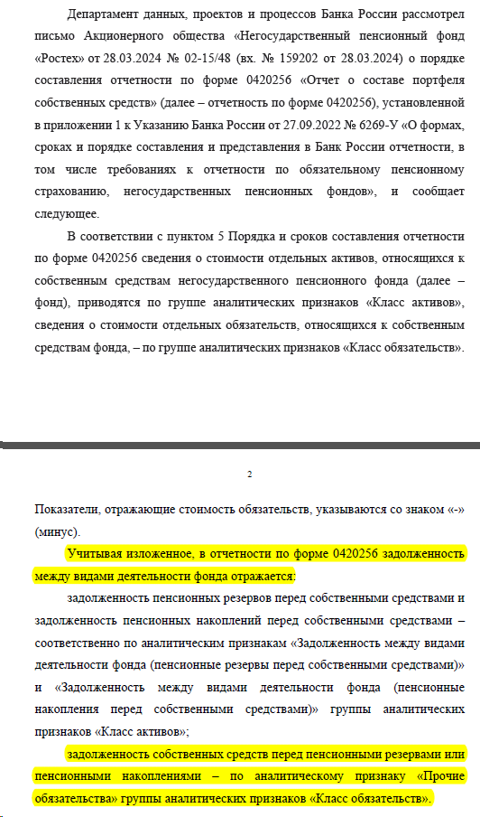
 | 30306 | вид деятельности ПН | (30305 ПН Кт конец - 30305 ПН Дт конец) - (30306 ПН Дт конец - 30306 ПН Кт конец) |  | эти значения есть в форме 1ФС строка 182. ДО 09.04.2024 наше видение ситуации - мы поняли так, что Центробанк хочет видеть свёрнуто эти Задолженности, потому что если бы он хотел видеть развёрнуто, то были бы созданы классы Дебиторская задолженность ПР/ПН перед СС и Кредиторская задолженность ПР/ПН (30306 по СС это 30305 по ПР/ПН, отчет у нас по СС, поэтому формула расчета берет суммы ПН/ПР с обратным знаком со счета 30305, при условии , что в учете по видам деятельности всё отражено в соответствии с этой логикой), но с 23.10.2023 выпущено обновление и если стоимость актива по классу «Задолженность ПР перед собственными средствами» отражается со знаком «-», то соответственно актив стал обязательством, и не ПР должны в СС, а СС должны в ПР, в таких случаях значение коэфиициента СС =«1.00»
 | ОБЯЗАТЕЛЬСТВА
 | Производные финансовые инструменты, по которым ожидается уменьшение экономических выгод
 | 526 | до перехода на IFRS 9 у НПФ таких счетов не будет | 52602+52604+52702
 | Налог на добавленную стоимость полученный
 | 60309 |  | 60309
 | Отложенные налоговые обязательства
 | 61701 |  | 61701
 | Расчеты по налогу на прибыль
 | 60328 |  | 60328
 | Расчеты по налогам и сборам, кроме налога на прибыль (Обязательства)
 | 60301 |  | 60301
 | Расчеты по социальному страхованию и обеспечению
 | 60335 |  | 60335
 | Расчеты по договорам администрирования договоров обязательного пенсионного страхования и не государственного пенсионного обеспечения
 | 60333 |  | 60333
 | Расчеты с поставщиками и подрядчиками (Обязательства)
 | 60311 | Разделитель.Договор | 60311+61304+31002 |  | 61304 с 01.01.2022 счет исключен из ЕПС_по счету 61304 - см. лист файла "5_ИнструкцияКсчету61403_блок19
 | Расчеты покупателями и клиентами
 | 60331 |  | 60331
 | Расчеты с акционерами, участниками
 | 60320 |  | 60320
 | Расчеты с организациями-нерезидентами по хозяйственным операциям (Обязательства)
 | 60313 |  | 60313
 | Расчеты с работниками по подотчетным суммам (Обязательства)
 | 60307 |  | 60307
 | Обязательства по выплате долгосрочных вознаграждений работникам
 | 60349 |  | 60349
 | Обязательства по выплате краткосрочных вознаграждений работникам
 | 60305 |  | 60305
 | Расчеты с прочими кредиторами
 | 60322 |  | 60322
49.1 | 47903 |  | 47903 |  | признак ДУ=Да всегда есть, будет образовываться новая строка
_ | Прочие обязательства
50 |  | ЗАПОЛНЯЕТСЯ раздел Нестандартные параметры при формировании реготчета | возможны части счетов (4623-У): 47407 +47422+47903+47416+52803+52804+60806(в конце декабря 2019 был семинар Центробанка, где сказано - указание 4028-У в редакции от 5276-У 30.09.2019 используется при расчете СС НПФ, а форма 256 - отчет о составе портфеля СС (не является расчетом СС), поэтому 60806 как показывали в ПРОЧИХобязательствах так и продолжаем, НО начиная с такс 4.2 изменились условия для расчета значения в графе 23 для класса "Прочие обязательства" (блок 50) и пояснительной записки к отчетности не требуется - см. скрины ниже С 11.04.2024 выпущено обновление и, если стоимость актива по классу «Задолженность ПР/ПН перед собственными средствами» отражается со знаком «-», то соответственно актив стал обязательством, и не ПР/ПН должны в СС, а СС должны в ПР/ПН, поэтому такие значения отражаются в классе активов "Прочие обязательства" (блок 50), при этом в блоке 34.1 и 34.2 отражается ноль.
 | РАСЧЕТНЫЕ итоговые строки |  |  | Пояснения к блоку 50_Прочие Обязательства
51.1 | Итого по активам (не является показателем таксономии) |  | сумма всех Активов (блоки с 1 по34.2), итоги "бьются" по графам 20, 23, 28
51.2 | Итого по обязательствам (не является показателем таксономии) |  | сумма всех Обязательств (блоки с 35 по50), итоги "бьются" по графам 20, 23 есть особенности расчета графы 23 по блоку 50 - см.ниже Пояснения к блоку 50_Прочие Обязательства
51.3 | Итого по портфелю (не является показателем таксономии) |  | подсчитываются итоги по графам 20, 23, 28
51.4 | Размер собственных средств 6269-У: По показателю «Размер собственных средств» указывается величина собственных средств фонда, определяемая как разность стоимости активов и обязательств, принимаемой к расчету собственных средств фонда в соответствии с установленным Банком России порядком расчета собственных средств фондов(4028-У) ранее строка называлась "Итого расчет СС (не является показателем таксономии)"_для такс 4.2 |  | Результат отражается в графе 23 по следующему алгоритму: расчетная сумма СС = Итого по портфелю по графе 23

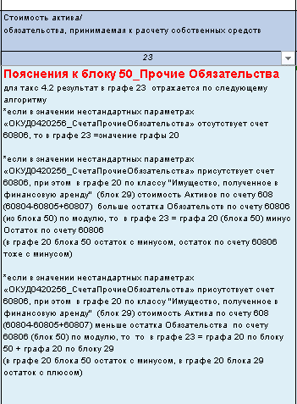
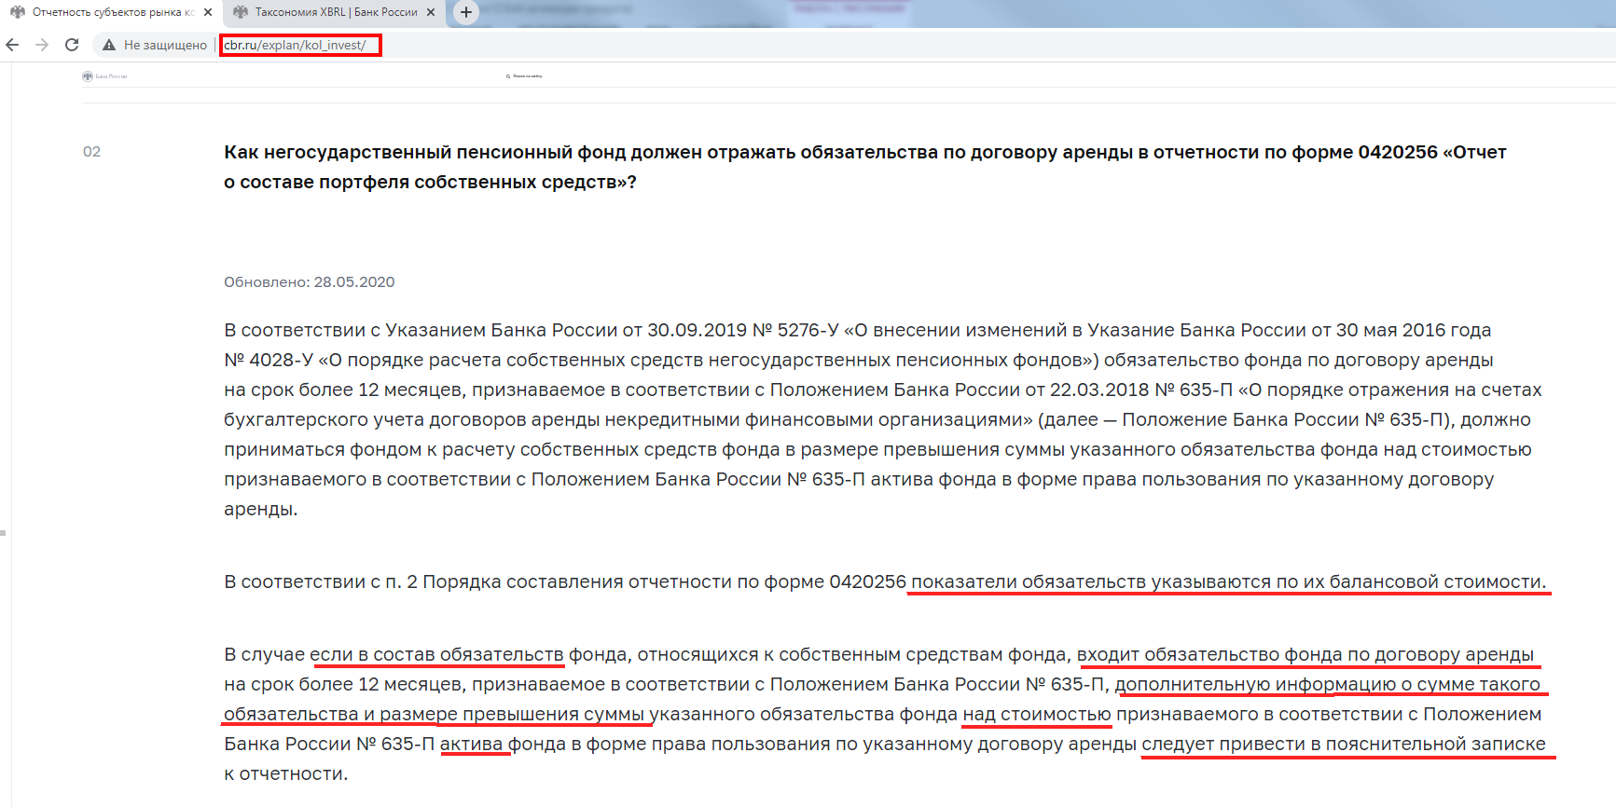

1_расшифровка
ВНИМАНИЕ: перед формированием реготчета необходимо ознакомиться с текстом в колонке 6 строк 34 и 50
4028-У через 5276-У от 30.09.2019_ОпорядкеРасчетаСС НПФ В таксономиях версий до 4.0 форма 0420256 состоит из нескольких видов отчетов: основного (состав строк и колонок представлен в настоящем файле) - "ОКУД 0420256_о СС" и трех вспомогательных (участвуют в сопоставлениях, в мэппинге таксономии) - "ОКУД 0420256_сведения о ЦБ_графы 7-9, 14-15, 17-19", "ОКУД 0420256_сведУК_НПФ_графы 3-5", "ОКУД 0420256_Эмитент_графы 11-13". Данные в вид отчета "ОКУД 0420256_сведУК_НПФ_графы 3-5" собираются из среза последних вкладки "0420250 Р.5" документа Общие сведения о НПФ/Основная поставка. Оригинальный состав колонок (граф) основного вида отчета - см. в настоящем файле на листе "шапкаРеготчета_5118-У". Структура настоящих пояснений исторически связана и определяется Табличной частью колонок Приложения 7 в соответствии со Строками Разработочной таблицы из п.28 к Порядку составления и представления отчетности по форме 0420256 Указания 4282-У от 07.02.2017г., а также наименованием ролей и показателей в таксономии согласно Указания 4623-У от 27.12.2017г. в редакции 5118-У от 04.04.2019 (вступило в силу 19.09.2019) В таксономиях, начиная с версии 4.0 форма 0420256 состоит только из одного вида отчета "ОКУД 0420256_о СС", вспомогательные отчеты вошли в состав отдельной новой формы ОКУД 0420264 (Указания 4623-У от 27.12.2017г. в редакции 5712-У от 13.01.2021г. (вступление в силу с 01.10.2021)
Наименование УК, фонда | Приоритет и номера Блоков (не участвует в таксономии) | Класс актива, обязательства (наименование из ролейТаксономии) | Стоимость актива, обязательства (балансовая ст-ть, т.е. конечные остатки по счетам ЕПС с видом деятельности СС, иначе 0,00, т.е. строка не отразится в отчете) | Идентификатор актива, обязательства | Код типа ценной бумаги (перенесена в 264р2) | Код срока погашения ценной бумаги (для долговых ЦБ) (перенесена в 264р2) | Субординированность (для облигаций и депозитов) | Сведения о Виде транспорта (не для таксономии - о Контрагенте, об ОС) | Код страны (для ЦБ) (перенесена в 264р2) | Код эмитента (только для бумаг нерезидентов) (перенесена в 264р2) | Код валюты указывается код валюты, в которой выражена номинальная стоимость активов/обязательств
1 | 21 | 2 | 6 | 3 |  |  | 12 | 4 |  |  | 5
3 | 1_вспом_не для таксономии | 6 | 20 | 7 |  |  | 10 | 11 |  |  | 16
Графа в таксономии не участвуют. Отбор в графу 3 (наименование НПФ или УК, где указывается сокращенное наименование фонда или полное УК) осуществляется исходя из анализа конкретного лицевого счета. Для блоков со 2 по 16, 18, 25, 38 и 49 проверяются реквизиты Лицевого счета, если Общий признак ДУ=Да и заполнено поле Подразделение.КонтрагентДУ, то по связке из Справочника Контрагентов в графу 3 выводится полное наименование УК. Если лицевой счет не в ДУ, то в графу выводится значение из поля Сокращенное наименование Фонда из справочника Организации Графы в основном виде отчета в сопоставлении не участвуют, однако аналогичные этим графам значения во вспомогательном виде отчета "ОКУД 0420256_сведУК_НПФ_графы 3-5" сопоставляются в роли "0420256 Отчет о составе портфеля собственных средств Сведения об управляющих компаниях, НПФ" с общей для обоих видов отчетов осью "Идентификатор УК/Фонда" (в основном виде отчета см. графу "9_вспомогательная") | 1 | Касса организации | 20202 вид деят СС | *в таксономиях младше 4.0 значение "-" (в мэппинге должно быть не выгружаемое) *в таксономии 4.1 графа заполняется значением "НП" (не применимо) | - | - | - | - | - | - | Лицевые счета.Валюта.Цифровой код из Справочника Валют
 | 2 для счетов 205 2_1 для счета 47901 | Денежные средства на расчетных счетах | вид деят СС *20501-20505 +20603аналитика+20507 *20502-20506+20603аналитика+20508 *если р/с находится в ДУ, то 47901 -47904 с отбором отбор по Разделитель(Договор)/Дополнительная информация/Вид расчетов=Банк либо Р/С УК (стр. 1 ББ) (при этом Владелец=Банковский счет, либо Владелец= Контрагент и выход на Банковский счет через РазделительДоговор, . но в справочнике Банковскоий счет (тот расчетный счет, который обслуживает 47901) должно быть заполнено поле Договор)+20603аналитика+20507 | Номер расчетного счета поле "Номер счета" Справочника "Банковский счет" (настройка параметров вкладки "Группировка" в ОСВ Лицевые счета.Банковский счет (Владелец).Номер счета) | - | - | - | Полное наименование кредитной организации *по связке с полем Лицевые счета.Банковский счет (Владелец).Банк-Контрагент.Наименование» берем из справочника Контрагентов Полное Наименование При выводе информации учитывается возможность разделения в Справочнике Контрагента по филиалам: у тех Контрагентов, у которых Вид Контрагента= "Обособленное подразделение" брать Полное наименование НЕ из Головного контрагента (т.к. в идентификаторе Центробанк рекомендует указывать информацию о КПП), а непосредственно из карточки Контрагента Банки, в которых у организации открыты депозиты и расчетные счета оформить в Справочнике Контрагентов, затем в Справочнике Банковские счета в поле Банк-Контрагент выбрать нужный банк из справочника Контрагентов, а в поле Договор указать договор согласно которому открыт счет (он должен являться Разделителм в в лицевом счете) | - | - | Лицевые счета.Валюта.Цифровой код из Справочника Валют
 | 3 | Депозиты | вид деят СС *20601+20603-20605 +20607+20609-20611-20613-20615+20617-20619 *20602+20604-20606+20608+20610-20612-20614-20616+20618-20620 Владелец л/с либо Банковский счет, либо Депозитный вклад по счету 20603 добавлен отбор: 20603_Владелец лицевого счета≠20501(47901)_Владелец лицевого счета для того, чтобы не формировалась строка с остатками % по расчетному счету, если учет процентов по расчетным счетам фонда осуществляется на счетах 206.03 (см. графу 28 в блоке 2) | Номер депозитного счета поле Номер счета из Справочника Банковский счет (по связке Владелец л/с=Банковский счет) | - | - | если в Справочнике «Депозитные вклады» активен флажок поля «субординированный депозит» значение «да», иначе «нет | Полное наименование кредитной организации Лицевые счета.Банковский счет (Владелец) по ссылке в поле Банк-Контрагент Банки, в которых у организации депозиты и расчетные счета оформить в Справочнике Контрагентов, затем в Справочнике Банковские счета в поле Банк-Контрагент выбрать нужный банк из справочника Контрагентов При выводе информации учитывается возможность разделения в Справочнике Контрагента по филиалам: у тех Контрагентов, у которых Вид Контрагента= "Обособленное подразделение" брать Полное наименование НЕ из Головного контрагента (т.к. в идентификаторе Центробанк рекомендует указывать информацию о КПП), а непосредственно из карточки Контрагента | - | - | Лицевые счета.Валюта.Цифровой код из Справочника Валют
 | 3_1 | Депозитные сертификаты | вид деят СС *50413 отбор ЦБ по полю "Общий тип ЦБ"=Депозитные сертификаты" в справочн ЦБ *50416 отбор ЦБ по полю "Общий тип ЦБ"=Депозитные сертификаты" в справочн ЦБ в таксономии 1.3.1 требования к отображению показателей этого Актива были как к Ценной бумаге, в таксономии 3.1 и старше - требования как к Депозиту, но при этом в учете системы 1С-Ортикон Депозитные сертификаты продолжают отражаться в Справочнике Ценных бумаг | Лицевые счета.Ценная бумага (Владелец). ISIN | значение определяется из соответствия специальных кодов значению из поля «Код типа ЦБ» из справочника Виды Ценных бумаг. Как заполнить это поле: в справочнике по конкретной ЦБ проваливаемся по полю Вид учета в справочник Виды Ценных бумаг, где по конкретному соответствующему виду ЦБ заполняем поле «Код типа ЦБ». Проделать эту работу можно только по ЦБ по собственным средствам | в справочнике Ценные бумаги по связке Лицевые счета.Ценная бумага (Владелец) значение «-», если стоит флаг «Участие ЦБ в капитале» в закладке Дополнительно справочника Ценные бумаги значение «LNT», если выполняется одно из условий: *разность «дата погашения» и «дата выпуска» более 1 года, *поле «дата погашения» пустое значение «SHT» если выполняется одно из условий: *разность «дата погашения» и «дата выпуска» равно и менее 1 год, *активен флажок «погашение по первому требованию владельца» из вкладки Дополнительно справочника Ценные бумаги *активен флажок «Производится частичное погашение номинала» из вкладки Дополнительно, *если одновременно совпадают условия: количество бумаг из графы 18 больше 0 и дата погашения меньше даты отчета | если для Лицевые счета. Ценная бумага (Владелец) одновременно выполняется условие *в поле Код типа ЦБ (графа 8) в Справочнике Вид Ценных бумаг значение из списка (BON1, BON2… BON7) (т.е. для группы ЦБ Облигации) * флажок поля «субординированная облигация» в Справочнике Ценные бумаги во вкладке Дополнительно активен - то значение «Да», неактивен - то значение «Нет» иное «-» | Полное наименование эмитента по связке с полем Лицевые счета. Ценная бумага (Владелец) берём из справочника Контрагентов (Эмитентов) поле Полное наименование При выводе информации учитывается возможность разделения в Справочнике Контрагента по филиалам: у тех Контрагентов, у которых Вид Контрагента= "Обособленное подразделение" брать Полное наименование НЕ из Головного контрагента (т.к. в идентификаторе Центробанк рекомендует указывать информацию о КПП), а непосредственно из карточки Контрагента | берём из справочника Контрагентов (Эмитентов) поле Страна регистрации значение кода ОКСМ этой страны | Если в графе 14 ≠ 643, а в справочнике Контрагентов (Эмитентов) поле Классификация эмитента *=иностранные государства, то значение GOV; *=иностранные центральные банки, то значение NCB; *= банки-нерезиденты, то значение DTC; *= иностранные страховые организации и пенсионные фонды, то значение INS; *= инвестиционные фонды-нерезиденты, являющиеся фондами денежного рынка, то значение MMF; *= прочие организации, основным видом деятельности которых является предоставление финансовых услуг, то значение OFC; *= прочие организации-нерезиденты, а также физические лица - нерезиденты, то значение OTH. иное «-» | Лицевые счета.Валюта.Цифровой код из Справочника Валют
 | 4 | Долговые ценные бумаги банков-нерезидентов | вид деят СС *50109-50127+50136+50160-50161+50905(начиная с таксономии 4.2) *50210-50227+50236+50260-50261+50905(начиная с таксономии 4.2) *50310+50360-50361+50905(начиная с таксономии 4.2) -далее см лист "СписокСчетовПоБлокам" -отрицательные суммы остатков в отчете НЕ отражаются -под балансовой стоимостью ЦБ понимается стоимость, определяемая как цена сделки по приобретению ценных бумаг и дополнительные издержки (затраты), прямо связанные с их приобретением/поэтому +50905(начиная с таксономии 4.2), если основного счета по ЦБ нет и есть только счет 50905, то пользователю необходимо внести этот счет в нестандартные параметры - см описание к блоку 34_Прочие активы | Лицевые счета.Ценная бумага (Владелец). Информация "тянется" из справочника Ценные бумаги по "маскам", рекомендованным Центробанком (Информационное сообщение от 10.07.2019 "Об особенностях формирования значений по группам аналитических признаков (открытым осям) «Идентификатор ценной бумаги», «Идентификатор прочего актива»): для таксономии 3.1 *ISIN_"Гос.рег.номер" если заполнены оба поля *000_"Гос.рег.номер" если не заполнено поле ISIN *ISIN_000" если не заполнено поле Гос.рег.номер *000_000_Наименование" если не заполнены поля ISIN и Гос.рег.номер для таксономии 4.2 (4623-У в ред. 5712-У) и такс5.2 (6269-У) *Гос.рег.номер_ISIN_CFI если заполнены все поля *Гос.рег.номер_000_CFI если не заполнено поле ISIN *000_ISIN_CFI если не заполнено поле Гос.рег.номер *Гос.рег.номер_ISIN_000 если не заполнено поле CFI и т д. по сочетаниям *000_000_000_Наименование" если не заполнены поля ISIN и Гос.рег.номер и CFI Для обеспечения корректной работы произвольного запроса, пользователям необходимо прроверить параметры учета ЦБ: для лицевых счетов ЦБ, включая счет 509.05 (в таксономии 4.2 остаток на счете 509.05 входит в балансовую стоимость ЦБ, ранее остатки по счету 50905 учитывались только в классе Прочие активы при условии проставления счета в Нестандартных параметрах), обязателен для заполнения реквизит лицевого счета "Категории ценных бумаг (ЕПС)". Согласно ркомендациям на стр 26-27 документа Банка России "Разъяснения по формированию надзорной отчетности в формате XBRL НПФ (по таксономии начиная с версии 4.2)" от 01.09.2021г. (https://www.cbr.ru/Content/Document/File/126090/Inf_note_sep_0721_1.pdf) в произвольный запрос внесены изменения по отражению Идентификаторов ЦБ (графа7). Реализован механизм отражения Идентификатора Цб с дополнительной характеристикой "_Категории ценных бумаг (ЕПС)" в случаях, когда в одной УК ценные бумаги одного выпуска (ISIN ) имеют разную классификацию по МСФО (Категорию Цб (ЕПС)) и учитываются на разных счетах ЕПС. ВНИМАНИЕ: Уч | 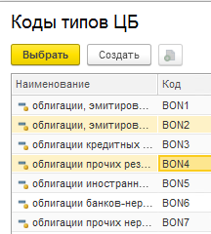 значение определяется из соответствия специальных кодов значению из поля «Код типа ЦБ» из справочника Виды Ценных бумаг. Как заполнить это поле: в справочнике по конкретной ЦБ проваливаемся по полю Вид учета в справочник Виды Ценных бумаг, где по конкретному соответствующему виду ЦБ заполняем поле «Код типа ЦБ». ВАЖНО: в типовом справочнике "Коды типов ЦБ" значения "BON2 " и "BON4 " имеют в конце значимый пробел (это надо учитывать в схеме xbrl при сопоставлении Таксономии словарей по показателю Код типа ЦБ) | в справочнике Ценные бумаги по связке Лицевые счета.Ценная бумага (Владелец) -значение «-» (в таксономии соответствует сопоставлению "не применимо"), если стоит флаг «Участие ЦБ в капитале» в закладке Дополнительно справочника Ценные бумаги -значение «LNT», если выполняется одно из условий: *разность «дата погашения» и «дата выпуска» более 1 года, *поле «дата погашения» пустое -значение «SHT» если выполняется одно из условий: *разность «дата погашения» и «дата выпуска» равно и менее 1 год, *активен флажок «погашение по первому требованию владельца» из вкладки Дополнительно справочника Ценные бумаги *активен флажок «Производится частичное погашение номинала» из вкладки Дополнительно, *если одновременно совпадают условия: количество бумаг из графы 18 больше 0 и дата погашения меньше даты отчета | если для Лицевые счета. Ценная бумага (Владелец) одновременно выполняется условие *в поле Код типа ЦБ (графа 8) в Справочнике Вид Ценных бумаг значение из списка (BON1, BON2… BON7) (т.е. для группы ЦБ Облигации) * флажок поля «субординированная облигация» в Справочнике Ценные бумаги во вкладке Дополнительно активен - то значение «да», неактивен - то значение «нет» иное «-» | Полное наименование эмитента по связке с полем Лицевые счета. Ценная бумага (Владелец). Эмитент берём из справочника Контрагентов поле Полное наименование При выводе информации учитывается возможность разделения в Справочнике Контрагента по филиалам: у тех Контрагентов, у которых Вид Контрагента= "Обособленное подразделение" брать Полное наименование НЕ из Головного контрагента (т.к. в идентификаторе Центробанк рекомендует указывать информацию о КПП), а непосредственно из карточки Контрагента | по связке с полем Лицевые счета. Ценная бумага (Владелец). Эмитент берём из справочника Контрагентов поле Страна регистрации значение кода ОКСМ этой страны | Если в справочнике Контрагентов в поле Страна регистрации ≠ Россия , а в поле Классификация контрагента (ЕПС) =Иностранные государства, то значение GOV =Иностранные центральные банки, то значение NCB = Банки-нерезиденты, то значение DTC = Иностранные страховые организации и пенсионные фонды, то значение INS = Инвестиционные фонды-нерезиденты, являющиеся фондами денежного рынка, то значение MMF = Прочие организации, основным видом деятельности которых является предоставление финансовых услуг или Международные финансовые организации или Иностранные индексные инвестиционные фонды, размещающие средства в ЦБ иностранных эмитентов, то значение OFC = Прочие нерезиденты, то значение OTH иное «-» | данные из поля "Валюта номинала" справочника ЦБ/.Валюта.Цифровой код из Справочника Валют
 | 5 | Долговые ценные бумаги иностранных государств | вид деят СС *50108-50126+50135+50158-50159+50905(начиная с таксономии 4.2) *50209-50226+50235+50258-50259-50244+50905(начиная с таксономии 4.2) *50309+50358-50359-50324+50905(начиная с таксономии 4.2) -далее см лист "СписокСчетовПоБлокам" -отрицательные суммы остатков в отчете НЕ отражаются -под балансовой стоимостью ЦБ понимается стоимость, определяемая как цена сделки по приобретению ценных бумаг и дополнительные издержки (затраты), прямо связанные с их приобретением/поэтому +50905(начиная с таксономии 4.2), если основного счета по ЦБ нет и есть только счет 50905, то пользователю необходимо внести этот счет в нестандартные параметры - см описание к блоку 34_Прочие активы
 | 6 | Долговые ценные бумаги кредитных организаций | вид деят СС * 50106-50124+50133+50154-50155+50905(начиная с таксономии 4.2) * 50207-50224+50233+50254-50255-50242+50905(начиная с таксономии 4.2) * 50307+50354-50355-50322+50905(начиная с таксономии 4.2) -далее см лист "СписокСчетовПоБлокам" -отрицательные суммы остатков в отчете НЕ отражаются -под балансовой стоимостью ЦБ понимается стоимость, определяемая как цена сделки по приобретению ценных бумаг и дополнительные издержки (затраты), прямо связанные с их приобретением/поэтому +50905(начиная с таксономии 4.2), если основного счета по ЦБ нет и есть только счет 50905, то пользователю необходимо внести этот счет в нестандартные параметры - см описание к блоку 34_Прочие активы
 | 7 | Долговые ценные бумаги прочих нерезидентов | вид деят СС * 50110-50128+50137+50162-50163+50905(начиная с таксономии 4.2) * 50211-50228+50237+50262-50263-50246+50905(начиная с таксономии 4.2) * 50311+50362-50363-50326+50905(начиная с таксономии 4.2) -далее см лист "СписокСчетовПоБлокам" -отрицательные суммы остатков в отчете НЕ отражаются -под балансовой стоимостью ЦБ понимается стоимость, определяемая как цена сделки по приобретению ценных бумаг и дополнительные издержки (затраты), прямо связанные с их приобретением/поэтому +50905(начиная с таксономии 4.2), если основного счета по ЦБ нет и есть только счет 50905, то пользователю необходимо внести этот счет в нестандартные параметры - см описание к блоку 34_Прочие активы
 | 8 | Долговые ценные бумаги прочих резидентов | вид деят СС * 50107-50125+50134+50156-50157+50905(начиная с таксономии 4.2) * 50208-50225+50234+50256-50257-50243+50905(начиная с таксономии 4.2) * 50308+50356-50357-50323+50905(начиная с таксономии 4.2) * 50414-50422+50456-50457+50905(начиная с таксономии 4.2) -далее см лист "СписокСчетовПоБлокам" -отрицательные суммы остатков в отчете НЕ отражаются -под балансовой стоимостью ЦБ понимается стоимость, определяемая как цена сделки по приобретению ценных бумаг и дополнительные издержки (затраты), прямо связанные с их приобретением/поэтому +50905(начиная с таксономии 4.2), если основного счета по ЦБ нет и есть только счет 50905, то пользователю необходимо внести этот счет в нестандартные параметры - см описание к блоку 34_Прочие активы
 | 9 | Долговые ценные бумаги Российской Федерации | вид деят СС * 50104-50122+50131+50150-50151+50905(начиная с таксономии 4.2) * 50205-50222+50231+50250-50251-50240+50905(начиная с таксономии 4.2) * 50305+50350-50351-50320+50905(начиная с таксономии 4.2) -далее см лист "СписокСчетовПоБлокам" -отрицательные суммы остатков в отчете НЕ отражаются -под балансовой стоимостью ЦБ понимается стоимость, определяемая как цена сделки по приобретению ценных бумаг и дополнительные издержки (затраты), прямо связанные с их приобретением/поэтому +50905(начиная с таксономии 4.2), если основного счета по ЦБ нет и есть только счет 50905, то пользователю необходимо внести этот счет в нестандартные параметры - см описание к блоку 34_Прочие активы
 | 10 | Долговые ценные бумаги субъектов Российской Федерации и органов местного самоуправления | вид деят СС * 50105-50123+50132+50152-50153 * 50206-50223+50232+50252-50253-50241 * 50306+50352-50353-50321 -далее см лист "СписокСчетовПоБлокам" -отрицательные суммы остатков в отчете НЕ отражаются -под балансовой стоимостью ЦБ понимается стоимость, определяемая как цена сделки по приобретению ценных бумаг и дополнительные издержки (затраты), прямо связанные с их приобретением/поэтому +50905(начиная с таксономии 4.2), если основного счета по ЦБ нет и есть только счет 50905, то пользователю необходимо внести этот счет в нестандартные параметры - см описание к блоку 34_Прочие активы
 | 11 | Долевые ценные бумаги банков-нерезидентов | вид деят СС *50607-50624+50629+50642+50905(начиная с таксономии 4.2) *50707-50724+50729+50742-50734+50905(начиная с таксономии 4.2) -далее см лист "СписокСчетовПоБлокам" -отрицательные суммы остатков в отчете НЕ отражаются -под балансовой стоимостью ЦБ понимается стоимость, определяемая как цена сделки по приобретению ценных бумаг и дополнительные издержки (затраты), прямо связанные с их приобретением/поэтому +50905(начиная с таксономии 4.2), если основного счета по ЦБ нет и есть только счет 50905, то пользователю необходимо внести этот счет в нестандартные параметры - см описание к блоку 34_Прочие активы | Лицевые счета.Ценная бумага (Владелец). Информация "тянется" из справочника Ценные бумаги по "маскам", рекомендованным Центробанком (Информационное сообщение от 10.07.2019 "Об особенностях формирования значений по группам аналитических признаков (открытым осям) «Идентификатор ценной бумаги», «Идентификатор прочего актива»): для таксономии 3.1 *ISIN_"Гос.рег.номер" если заполнены оба поля *000_"Гос.рег.номер" если не заполнено поле ISIN *ISIN_000" если не заполнено поле Гос.рег.номер *000_000_Наименование" если не заполнены поля ISIN и Гос.рег.номер для таксономии 4.1 (4623-У в ред. 5712-У) *Гос.рег.номер_ISIN_CFI если заполнены все поля *Гос.рег.номер_000_CFI если не заполнено поле ISIN *000_ISIN_CFI если не заполнено поле Гос.рег.номер *Гос.рег.номер_ISIN_000 если не заполнено поле CFI и т д. по сочетаниям *000_000_000_Наименование" если не заполнены поля ISIN и Гос.рег.номер и CFI * согласно ркомендациям на стр 26-27 документа Банка России "Разъяснения по формированию надзорной отчетности в формате XBRL НПФ (по таксономии начиная с версии 4.2)" от 01.09.2021г. (https://www.cbr.ru/Content/Document/File/126090/Inf_note_sep_0721_1.pdf) в произвольный запрос внесены изменения по отражению Идентификаторов ЦБ (графа7). Реализован механизм отражения Идентификатора Цб с дополнительной характеристикой "_Категории ценных бумаг (ЕПС)" в случаях, когда в одной УК ценные бумаги одного выпуска (ISIN ) имеют разную классификацию по МСФО (Категорию Цб (ЕПС)) и учитываются на разных счетах ЕПС. Для обеспечения корректной работы произвольного запроса, пользователям необходимо прроверить параметры учета ЦБ: для лицевых счетов ЦБ, включая счет 509.05 (в таксономии 4.2 остаток на счете 509.05 входит в балансовую стоимость ЦБ, ранее остатки по счету 50905 учитывались только в классе Прочие активы при условии проставления счета в Нестандартных параметрах), обязателен для заполнения реквизит лицевого счета "Категории ценных бумаг (ЕПС)". | значение определяется из соответствия специальных кодов значению из поля «Код типа ЦБ» из справочника Виды Ценных бумаг. Как заполнить это поле: в справочнике по конкретной ЦБ проваливаемся по полю Вид учета в справочник Виды Ценных бумаг, где по конкретному соответствующему виду ЦБ заполняем поле «Код типа ЦБ». | - | - | Полное наименование эмитента по связке с полем Лицевые счета. Ценная бумага (Владелец). Эмитент берём из справочника Контрагентов поле Полное наименование При выводе информации учитывается возможность разделения в Справочнике Контрагента по филиалам: у тех Контрагентов, у которых Вид Контрагента= "Обособленное подразделение" брать Полное наименование НЕ из Головного контрагента (т.к. в идентификаторе Центробанк рекомендует указывать информацию о КПП), а непосредственно из карточки Контрагента | по связке с полем Лицевые счета. Ценная бумага (Владелец). Эмитент берём из справочника Контрагентов поле Страна регистрации значение кода ОКСМ этой страны | Если в справочнике Контрагентов в поле Страна регистрации ≠ Россия , а в поле Классификация контрагента (ЕПС) =Иностранные государства, то значение GOV =Иностранные центральные банки, то значение NCB = Банки-нерезиденты, то значение DTC = Иностранные страховые организации и пенсионные фонды, то значение INS = Инвестиционные фонды-нерезиденты, являющиеся фондами денежного рынка, то значение MMF = Прочие организации, основным видом деятельности которых является предоставление финансовых услуг или Международные финансовые организации или Иностранные индексные инвестиционные фонды, размещающие средства в ЦБ иностранных эмитентов, то значение OFC = Прочие нерезиденты, то значение OTH иное «-» | данные из поля "Валюта номинала" справочника ЦБ/.Валюта.Цифровой код из Справочника Валют
 | 12 | Долевые ценные бумаги кредитных организаций | вид деят СС *50605-50622+50627+50640+50905(начиная с таксономии 4.2) *50705-50722+50727+50740-50732+50905(начиная с таксономии 4.2) -далее см лист "СписокСчетовПоБлокам" -отрицательные суммы остатков в отчете НЕ отражаются -под балансовой стоимостью ЦБ понимается стоимость, определяемая как цена сделки по приобретению ценных бумаг и дополнительные издержки (затраты), прямо связанные с их приобретением/поэтому +50905(начиная с таксономии 4.2), если основного счета по ЦБ нет и есть только счет 50905, то пользователю необходимо внести этот счет в нестандартные параметры - см описание к блоку 34_Прочие активы
 | 13 | Долевые ценные бумаги прочих нерезидентов | вид деят СС *50608-50625+50630+50643+50905(начиная с таксономии 4.2) *50708-50725+50730+50743-50735+50905(начиная с таксономии 4.2) -далее см лист "СписокСчетовПоБлокам" -отрицательные суммы остатков в отчете НЕ отражаются -под балансовой стоимостью ЦБ понимается стоимость, определяемая как цена сделки по приобретению ценных бумаг и дополнительные издержки (затраты), прямо связанные с их приобретением/поэтому +50905(начиная с таксономии 4.2), если основного счета по ЦБ нет и есть только счет 50905, то пользователю необходимо внести этот счет в нестандартные параметры - см описание к блоку 34_Прочие активы
 | 14 | Долевые ценные бумаги прочих резидентов | вид деят СС Общий тип ЦБ_НЕ РАВЕН_"Паи ПИФ и АИФ" *50606-50623+50628+50641+50905(начиная с таксономии 4.2) *50706-50723+50728+50741-50733+50905(начиная с таксономии 4.2) -далее см лист "СписокСчетовПоБлокам" -отрицательные суммы остатков в отчете НЕ отражаются -под балансовой стоимостью ЦБ понимается стоимость, определяемая как цена сделки по приобретению ценных бумаг и дополнительные издержки (затраты), прямо связанные с их приобретением/поэтому +50905(начиная с таксономии 4.2), если основного счета по ЦБ нет и есть только счет 50905, то пользователю необходимо внести этот счет в нестандартные параметры - см описание к блоку 34_Прочие активы
...

4_ИнструкцияКсчету61403_блок19
Отражение информации об использовании счетов 61403 и 61304 реализован автоматически. Согласно таблице группировок показателей в Указании 4623-У, остатки по указанным счетам включаются в графу 20 (балансовая стоимость) по классу актива "Расчеты с поставщиками и подрядчиками (Активы)" и по классу обязательств "Расчеты с поставщиками и подрядчиками (Пассивы)" соответственно. | с 01.01.2022 года 486-П в редакции 5890-У дополнительные разъяснения по вопросу учета авансов (предоплат) с 01.01.2022: Указанием Банка России № 5890-У[1], вступающим в силу с 01.01.2022, из Плана счетов бухгалтерского учета исключаются балансовые счета № 613 «Авансы (предоплаты) полученные», № 61304 «Авансы (предоплаты) полученные по другим операциям» (далее – балансовый счет № 61304), № 614 «Авансы (предоплаты) уплаченные», № 61403 «Авансы (предоплаты), уплаченные по другим операциям» (далее – счет № 61403). В случае если полученные (уплаченные) авансы (предоплаты) подлежат отнесению на счета по учету доходов и расходов в следующем календарном году, остатки по балансовым счетам № 61304, № 61403 необходимо 01.01.2022 перенести на счета по учету расчетов с поставщиками и подрядчиками, по учету расчетов с покупателями и клиентами, по учету расчетов с прочими кредиторами. С 01.01.2022 программное обеспечение или лицензии, не удовлетворяющие критериям признания в качестве нематериальных активов, а также услуги по сопровождению программных продуктов необходимо отражать по дебету балансового счета № 60312 «Расчеты с поставщиками и подрядчиками» и осуществлять списание на счет по учету соответствующих расходов не позднее последнего рабочего дня временного интервала, установленного учетной политикой некредитной финансовой организации (месяца, квартала, года), по символу ОФР исходя из экономического содержания операции. По вопросу 2. Суммы уплаченных авансов (предоплат), учитываемые на отчетную дату на счете № 60312, в бухгалтерской (финансовой) отчетности, составляемой в соответствии с Положением Банка России № 527-П[2], включаются в статью «Прочие активы» бухгалтерского баланса негосударственного пенсионного фонда и раскрываются по строке «Расчеты с поставщиками и подрядчиками» таблицы «Прочие активы» примечания «Прочие активы» в составе бухгалтерской (финансовой) отчетности негосударственного пенсионного фонда. ________________________________________ [1] Указание Бан
Инструкция по настройке (корректировке) шаблона Лицевого счета и Правил проводок по счету 61403 «Авансы (предоплаты), уплаченные по другим операциям»
В связи с тем, что данный счет участвует в формировании показателей формы ОКУД 0420256 "Отчет о составе портфеля собственных средств" в графе 20 (балансовая стоимость) по классу актива "Расчеты с поставщиками и подрядчиками (Активы)", необходимо изменить подход к структуре лицевого счета: Владелец счета (объект учета) – РБП; Разделитель – Договор
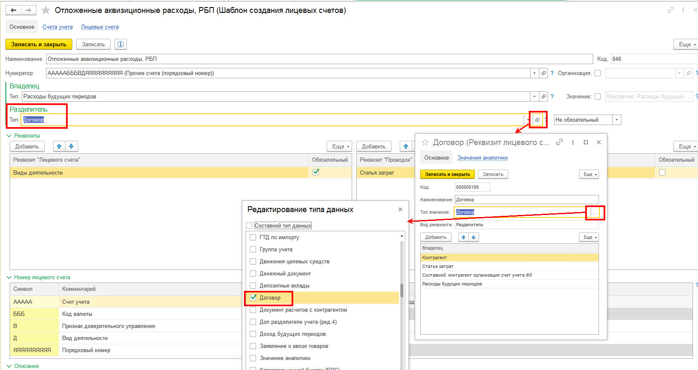

Подготовить новые правила формирования проводок

В правилах, которые применялись ранее, можно поставить ограничение по дате использования и создать новое правило, где необходимо учесть заполнение необходимых реквизитов, также в отборах нужно установить дату начала использования. Документы, которые должно отрабатывать новое правило необходимо перепровести.
В справочнике "Расходы будущих периодов" в регистре "Периодические сведения (НФО)" необходимо заполнить значение по свойству "Договор контрагента", выбрав из Справочника договоров данные по договору (для того, чтобы при отработке Правила формирования проводки в поле "Разделитель" по договору отражалась нужная информация).
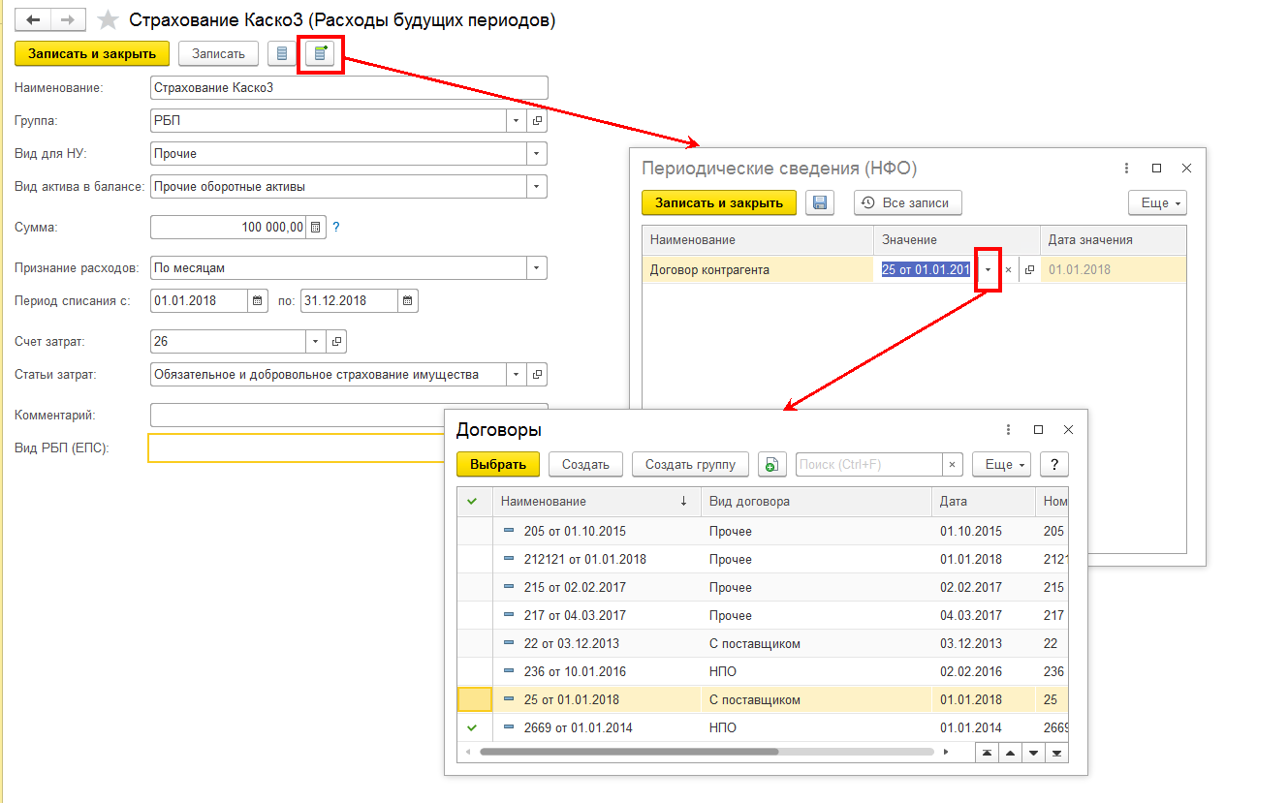

Учет по счету 61304 "Авансы (предоплаты) полученные по другим операциям" необходимо организовать по аналогии.

